Feuil1
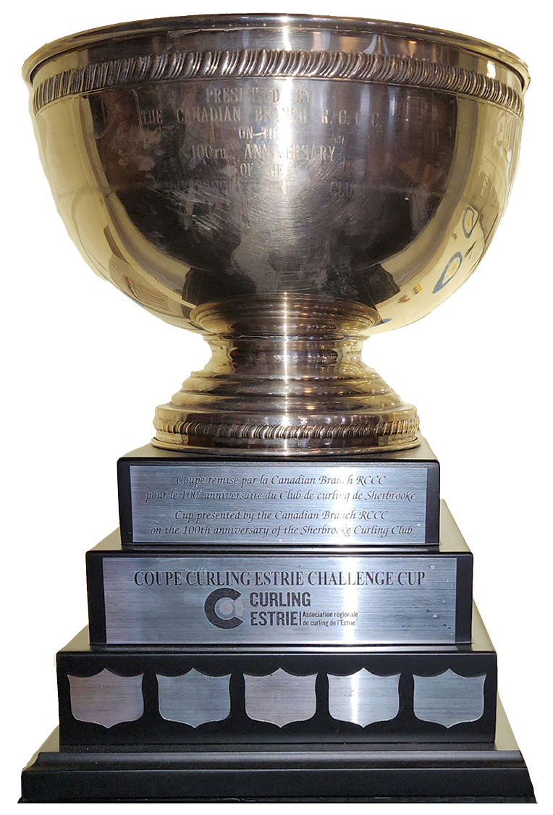 Coupe Curling Estrie Challenge Cup

Challenge no. |  |  |  |  | Date :

Club visiteur / Challenging Club |  |  |  |  | Club hôte / Hosting Club

Capitaine / Skip : |  |  |  |  | Capitaine / Skip :
3e / 3rd : |  |  |  |  | 3e / 3rd :
2e / 2nd : |  |  |  |  | 2e / 2nd :
1er / Lead : |  |  |  |  | 1er / Lead :
 | pts par bouts / pts per ends
 | 1 | 2 | 3 | 4 | 5 | 6 | 7 | 8 | 9 | 10 | PTS
0 |  |  |  |  |  |  |  |  |  |  | 0
0 |  |  |  |  |  |  |  |  |  |  | 0

Club visiteur / Challenging Club |  |  |  |  | Club hôte / Hosting Club
0 |  |  |  |  | 0
Capitaine / Skip : |  |  |  |  | Capitaine / Skip :
3e / 3rd : |  |  |  |  | 3e / 3rd :
2e / 2nd : |  |  |  |  | 2e / 2nd :
1er / Lead : |  |  |  |  | 1er / Lead :
 | pts par bouts / pts per ends
 | 1 | 2 | 3 | 4 | 5 | 6 | 7 | 8 | 9 | 10 | PTS
0 |  |  |  |  |  |  |  |  |  |  | 0
0 |  |  |  |  |  |  |  |  |  |  | 0

Total des points par équipe / Total points per team
Club visiteur / Challenging Club |  |  |  |  | Club hôte / Hosting Club
0 |  |  |  |  | 0

??? remporte le challenge no.?

